Додаток №2 пропозиція
Додаток №2 до Запиту_2524SP
Фірмовий бланк Учасника закупівлі
Форма цінової пропозиції
(Назва Учасника), надає свою пропозицію щодо участі в тендері на закупівлю Наборів для маломобільних людей
Відомості про підприємство |  |  | Повне найменування учасника – суб’єкта господарювання
 |  |  | Ідентифікаційний код за ЄДРПОУ або реєстраційний номер облікової картки платника податків
 |  |  | Реквізити (адреса - юридична та фактична, телефон, факс, телефон для контактів, e-mail, розрахунковий рахунок)
Відомості про особу (осіб), які уповноважені представляти інтереси Учасника |  |  | (Прізвище, ім’я, по батькові, посада, контактний телефон)
СУПУТНІ ВИМОГИ: Учасники при поданні тендерної пропозиції повинні надати Зразки по окремим позиціям набору: "Пелюшка водонепроникна багаторазова" та "Наматрацник водонепроникний" за адресою: м. Київ, вул. Ділова, буд. 3, Товариство Червоного Хреста України до 09.12.2025 18:00. Надані Зразки будуть повернуті постачальнику після завершення цієї закупівлі. Зверніть увагу, продукція може бути використана в цілях тестування, апробації або внутрішньої перевірки якості. 1. Вартість доставки, розвантаження та завантаження товару, пакування, маркування та брендування мають бути включеними у вартість набору. 2. Терміни придатності мають бути не менше ніж 8 місяців від дати поставки. Бажано фасування 2025 року. Постачальник може запропонувати власне фасування та кількість продукту, що відповідає запиту. 3. Учаснику необхідно вказати модель, торгову марку, виробника та детально зазначати технічні характеристики продукції у відповідності до параметрів та вимог технічного опису даної таблиці та обов’язково надати фото та сертифікати якості на них, вказати терміни придатності продукції. 4. Документи, що супроводжують товар та упаковка товару повинні містити чітку інформацію про дату виготовлення товару. 5. Переможець тендеру зобов'язаний поставити продукцію у відповідності до поданої ним тендерної пропозиції без внесення додаткових змін. У разі виникнення будь-яких змін щодо складу набору (зміни ТМ та інше), обов'язково повідомити про це ініціатора закупівлі. 6. У разі виявлення неякісного товару або такого, що не відповідає умовам договору, учасник-переможець зобов’язаний замінити неякісний товар протягом 5 робочих днів з моменту виявлення неякісного товару на якісний без будь-якої додаткової оплати з боку замовника.
№ з/п | Технічні характеристики та опис до складу набору для маломобільних людей |  |  |  | Кількість, в одному наборі |  |  | Ціна, за одиницю, (з урахуванням всіх податків і зборів) * | Вартість, грн., (з урахуванням всіх податків і зборів) *
 | Запит** |  | Пропозиція |  | Запит | Одиниці виміру | Пропозиція
 | Назва та візуалізація | Характеристики | Назва (вказати модель (торгову марку) Візуалізація (фото обов'язково) | Характеристики (вказати виробника, параметри та характеристики продукції)
1 | 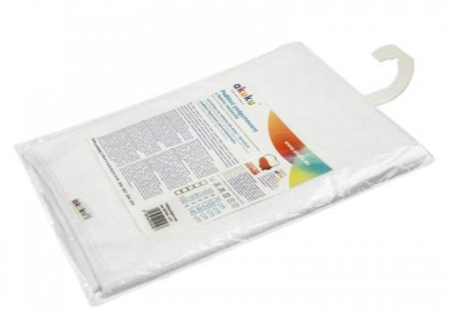 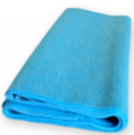 Пелюшка багаторазова водонепроникна | Підстилка з м'якої клейонки Akuku A1284 60x120 см або аналог. Тип виробу: багаторазова пелюшка-підстилка; Вид: водонепроникна; Вікова група: для дорослих; Стать: унісекс; Ступінь жорсткості: м'яка; Матеріал: комбінований (внутрішня сторона - поліуретанова мембрана, лицьовий бік - махрова тканина); Склад: не менше 60% бавовна, 40% поліестер; Розмір: 60х120 см; Особливості: без візерунків і принтів; має антибактеріальне просочення чохла; можна прати; захищає від протікань. Колір: в асортименті (білий, голубий, сірий). |  |  | 4 | шт |  |  | 0.00 ₴
2 | Присипка для підгузків | Тип виробу: присипка; Вікова група: для дітей, для дорослих; Стать: унісекс; Клас косметики: мас-маркет; Сфера застосування: для тіла, від попрілостей, для підгузків; Особливості: гіпоалергенна, має заспокійливий ефект; захищає чутливі ділянки шкіри та поглинає надлишкову вологу; Склад: тальк дрібного помолу; Добавки: може містити екстракт ромашки, календули і масло жожоба; Тип упаковки: пластик; Вага: 100 г*. *постачальник може запропанувати альтернативне фасування продукту (50 г по 4 шт. та ін.) |  |  | 2 | шт |  |  | 0.00 ₴
3 | Крем від попрілостей під підгузки | Тип виробу: крем від попрілостей під підгузки; Вікова група: для дітей, для дорослих; Стать: унісекс; Клас косметики: мас-маркет; Тип упаковки: пластик/туба; Сфера застосування: для тіла, від попрілостей, для підгузків; Особливості: гіпоалергенний, має заспокійливий ефект; захищає чутливі ділянки шкіри; оксид цинку захищає від зайвої вологості; пантенол загоює дрібні пошкодження; екстракт ромашки заспокоює шкіру та знімає почервоніння; соняшникова олія поліпшує бар’єрні функції шкіри. Об'єм: 100 мл*. *постачальник може запропанувати альтернативне фасування продукту (50 мл по 4 шт. та ін.) |  |  | 2 | шт |  |  | 0.00 ₴
4 | 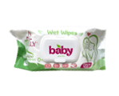 Вологі серветки | Тип засобу: вологі серветки; Час застосування: універсальний; Тип упаковки: упаковка з клапаном; Матеріал: неткане волокно; Вміст спирту: без спирту; Штук у пачці: 120 шт. |  |  | 2 | шт |  |  | 0.00 ₴
5 | 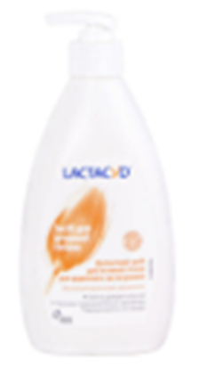 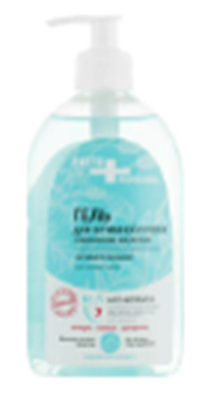 Засіб для інтимної гігієни | Тип виробу: засіб для інтимної гігієни; Вікова група: для дорослих; Клас косметики: мас-маркет, лікувальна; Сфера застосування: для делікатного догляду за інтимною зоною; Особливості: дбайливо очищує, не викликаючи дискомфорту сухості і стягнутості; бореться з агресивною мікрофлорою;-підтримує фізіологічний рН інтимної зони; усуває подразнення; алантоїн має протизапальний вплив; підходить для щоденного застосування; не містить парабенів і сульфатів; надає відчуття свіжості; усуває сухість шкіри; молочна кислота нормалізує рівень гідратації шкірного покриву; Основні складові: молочна сироватка, молочна кислота; Допоміжні компоненти: рослинні компоненти, казеїн, кокосово-пальмова олія гідрогенізована, амонію лаурилсульфат, натрію лаурилсульфат, фосфорна кислота, парабени, лактоза, пропіленгліколь, вода, аромат, алантоїн та ін.; Пакування: пластикова пляшка з дозатором; Об'єм: 300 мл*. *постачальник може запропанувати альтернативне фасування продукту (150 мл по 2 шт. та ін.) |  |  | 1 | шт |  |  | 0.00 ₴
6 | Рушник | Тип виробу: рушник; Вид: махровий; Кольори: в асортименті; Склад: 100% бавовна; Щільність: не менше 350 г/м2; Використання: для рук та обличчя; Розмір: 40×70 см. |  |  | 1 | шт |  |  | 0.00 ₴
7 | 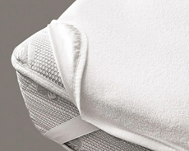 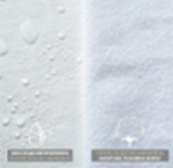 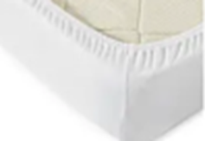 Наматрацник водонепроникний | Водонепроникний наматрацник Аква-Стоп 90х200 см або аналог. Тип виробу: наматрацник водонепроникний; Вікова група: для дорослих; Стать: унісекс; Ступінь жорсткості: м'який; Тип кріплення до матрацу: чотири гумки по кутах або на сплошній резинці; Матеріал: комбінований (внутрішня сторона - поліуретанова мембрана, лицьовий бік - махрова тканина) Склад: бавовна 100%; Щільність: не менше 110 г/м²; Розмір: 90х200 см; Особливості: без візерунків і принтів; вологостійкий. |  |  | 1 | шт |  |  | 0.00 ₴
8 | 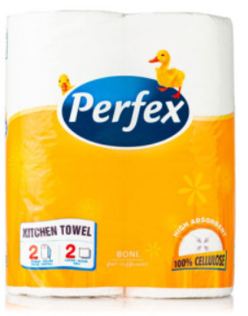 Паперові рушники | Тип засобу: рушник паперовий; Вид: в рулоні; Матеріал: целюлоза; Кількість шарів: двошаровий; Відтінок: білий; Кількість відривів/аркушів в 1 рулоні: від 50 шт; Кількість в упаковці: 2 шт. |  |  | 1 | шт |  |  | 0.00 ₴
9 | 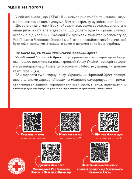 Листівка-вкладиш | Розмір: А5 (210*148 мм); Матеріал: папір крейдований 115 г./м2; Фарбовість: 4+4, без оздоблення, Макет надається переможцю закупівлі Додаток - Брендування |  |  | 1 | шт |  |  | 0.00 ₴
10 | 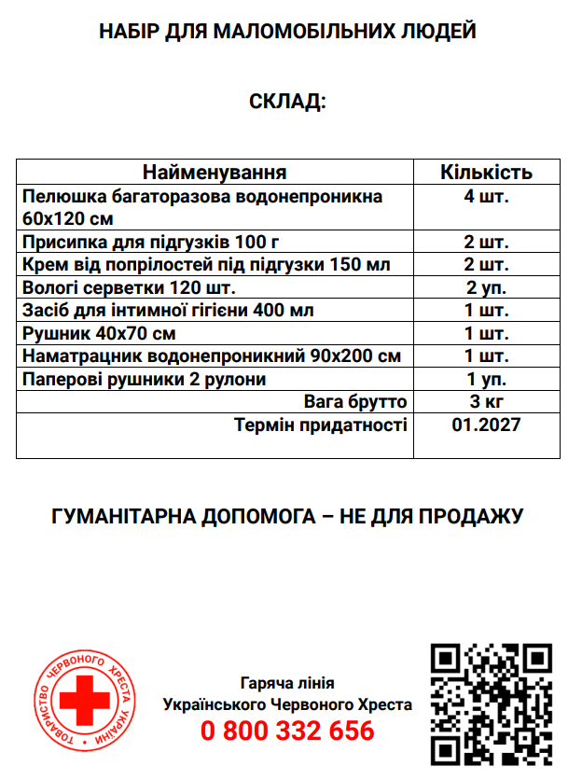 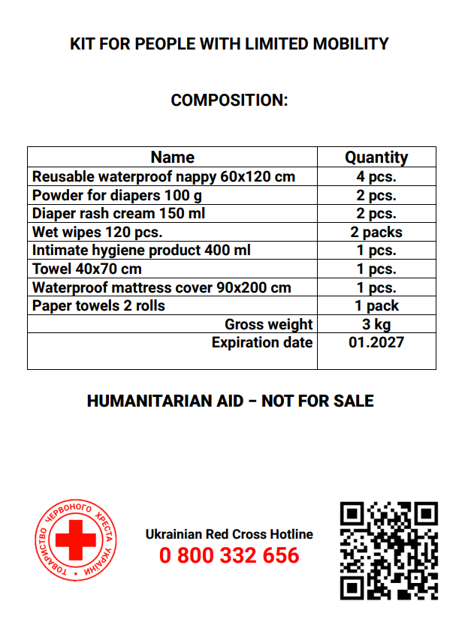 Картонна коробка з брендуванням | Біла коробка чотириклапанна з п’ятишарового гофрокартону Щільністю 580 г/м2. Розмір коробки підбирається відповідно до наповнення набору. Фарбованість нанесення: 4+0. (друк на коробці, не папірець!!) Коробка повинна містити: логотипи Українського та Австрійського Червоного Хреста з назвою набору, які відцентровані відносно сторін коробки. Назва набору прописується під логотипами. З інших двох сторін повинен розміщуватись актуальний склад набору та кінцевий термін придатності набору (місяць та рік). Написи на коробці: українська, англійська. Шрифт - Roboto Bold. Кольори: червоний, чорний, білий. Макет розробляється постачальником на основі поданого прикладу візуалізації та надається на погодження ініціатору закупівлі. Макет надається переможцю закупівлі. Додаток - Брендування |  |  | 1 | шт |  |  | 0.00 ₴
Всього вартість 1 набору грн.* |  |  |  |  |  |  |  | 0.00
Всього вартість 3 500 наборів грн.* |  |  |  |  |  |  |  | 0.00 ₴
* Товариство Червоного Хреста України є громадською неприбутковою організацією і просить надати максимальні знижки на товар, вказаний у ціновій пропозиції.
** Закупівля відбувається одним лотом.
*** Всі товари мають бути сформовані в набори. Всього 3 500 наборів. Набори мають бути упаковані в коробки та при транспортуванні поміщені додатково на палети.
****Терміни придатності мають бути не менше ніж 8 місяців від дати поставки. Бажано фасування 2025 року.
Пропозицію надати у форматі .pdf та у форматі Exel
Умови оплати: _________________ (прописати у % передплата / післяплата) Термін доставки з дати підписання договору (прописати): _________________ (календарних днів)
Примітка: вартість одиниці продукції та загальну вартість пропозиції потрібно заповнювати у гривнях, зазначаючи цифрове значення, яке має не більше двох знаків після коми.
Ми погоджуємось, що всі витрати, пов’язані з доставкою товару, завантажувально-розвантажувальними роботами, пакуванням, маркуванням та брендуванням, здійснюються за рахунок Постачальника за наданою адресою: м. Краматорськ та м. Чернігів (точна адреса буде надана переможцю перед заключенням договору).
Ми ознайомлені та погоджуємося з Умовами типового Договору ТЧХУ (Додаток №4 до Запиту).
Ми погоджуємося з умовами, що Ви можете відхилити нашу чи всі надані пропозиції, та розуміємо, що Ви не обмежені у прийнятті будь-якої іншої пропозиції з більш вигідними для Вас умовами.
Ми погоджуємось зафіксувати цінову пропозицію протягом 90 календарних днів з моменту подачі.
Подаючи свою пропозицію ми підтверджуємо повну комплектацію та відповідність умовам зазначеним в Запиті.
Учасники повинні надсилати цінові пропозиції з підписом і печаткою (за наявності).

Керівник організації/ФОП:____________________________ ( ____________________)
МП підпис ПІБ

